ACTIVACIÓN
ACTIVACIÓN

 | #N/A

 | ACTIVACIONES

 | #N/A

 | ACTIVACIONES



 | #N/A

 | ACTIVACIONES

 | #N/A

 | ACTIVACIONES

 | #N/A

 | ACTIVACIONES

 | #N/A

 | ACTIVACIONES

 | #N/A

 | ACTIVACIONES

 | #N/A

 | ACTIVACIONES

PORCENTAJE DE CUMPLIMIENTO

OBJETIVO | 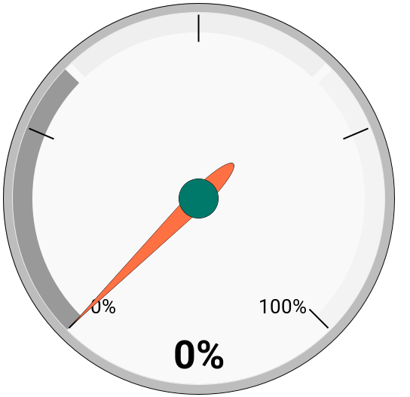
1200

ACTIVADAS
0

ALMACÉN
ALMACÉN

CAPACIDAD INSTALADA | 
0

INVENTARIO ACTUAL
0

TO´s SURTIDAS | MOTOS SURTIDAS | DESCARGAS
0 | 0 | 0

LOGÍSTICA
LOGÍSTICA

 | #N/A

 | EMBARQUES

 | #N/A

 | EMBARQUES

PORCENTAJE DE CUMPLIMIENTO

PEDIDOS ASIGNADOS | 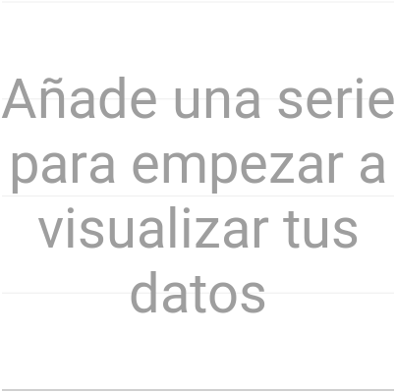
0

PEDIDOS EMBARCADOS
0

 |  | MOTOCICLETAS EMBARCADAS
 |  | 0

ADMINISTRACIÓN
ADMINISTRACIÓN

OBJETIVO | 
< 5

DÍAS DE ATENCIÓN
0

